箱唛扫码
Factory name (工厂名称) | 淮北豪志服装有限公司
PO. Number(订单号) | 25989-01 25990-01
Style Code.(款号) | 6621-707
Product Code.(产品编号) | RECYCLE CARE LABEL RECYCLE COMPONENT LABEL blank care label | Carton No.(箱号):
Inner Packages(包装方式） | 2000pcs/ bundle | 1/1
SIZE/qty (尺码/数量) | 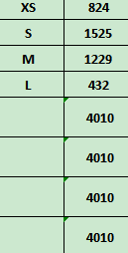
Carton Dimension（箱规） | 20*20*30 | Country of Origin：
Gross Weight（毛重） | 4.2KG | Made In China
Net Weight（净重） | 3.8KG
Remark（备注）

 | 06621707807019
 | 06621707807026
 | 06621707807033
 | 06621707807040
 | 06621707807019
 | 06621707807026
 | 06621707807033
 | 06621707807040

